Hoja1
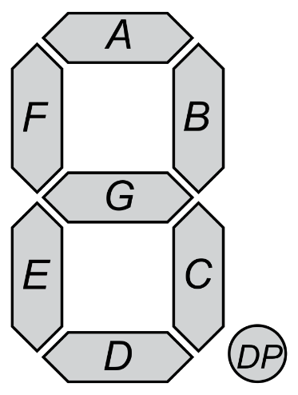

Digito | A | B | C | D | E | F | G | HEX
0 | 1 | 1 | 1 | 1 | 1 | 1 | 0 | 0xFC
1 | 0 | 1 | 1 | 0 | 0 | 0 | 0 | 0x60
2 | 1 | 1 | 0 | 1 | 1 | 0 | 1 | 0xDA
3 | 1 | 1 | 1 | 1 | 0 | 0 | 1 | 0xF2
4 | 0 | 1 | 1 | 0 | 0 | 1 | 1 | 0x66
5 | 1 | 0 | 1 | 1 | 0 | 1 | 1 | 0xB6
6 | 1 | 0 | 1 | 1 | 1 | 1 | 1 | 0xBE
7 | 1 | 1 | 1 | 0 | 0 | 0 | 0 | 0xE0
8 | 1 | 1 | 1 | 1 | 1 | 1 | 1 | 0xFE
9 | 1 | 1 | 1 | 1 | 0 | 1 | 1 | 0xF6

0 | 0 | 0 | 0 | 0 | 0 | 0 | 0
1 | 0 | 0 | 0 | 0 | 0 | 0 | 1
2 | 0 | 0 | 0 | 0 | 0 | 1 | 0
3 | 0 | 0 | 0 | 0 | 0 | 1 | 1
4 | 0 | 0 | 0 | 0 | 1 | 0 | 0
5 | 0 | 0 | 0 | 0 | 1 | 0 | 1
6 | 0 | 0 | 0 | 0 | 1 | 1 | 0
7 | 0 | 0 | 0 | 0 | 1 | 1 | 1
8 | 0 | 0 | 0 | 1 | 0 | 0 | 0
9 | 0 | 0 | 0 | 1 | 0 | 0 | 1
 | 6 | 5 | 4 | 3 | 2 | 1 | 0

